CÁLCULO
Consertar fórmula

 | GOVERNO DO DISTRITO FEDERAL – GDF
SECRETARIA DE ESTADO DE SAÚDE
SUPERINTENDÊNCIA DA REGIÃO DE SAÚDE SUL
DIRETORIA ADMINISTRATIVA - DA
NÚCLEO DE GESTÃO DE PESSOAS DAS UNIDADES DE ATENÇÃO ESPECIALIZADA NO GAMA

 |  |  |  |  |  |  |  |  |  |  |  |  |  |  | 1995-04-09 | 1995-06-08
 |  |  |  |  |  |  |  |  |  |  |  |  | Inicial |  |  | 61
APURAÇÃO DE LICENÇA-PRÊMIO |  |  |  |  |  |  |  |  |  |  |  |  | 2006-04-03 | 2006-12-31
 |  |  |  |  |  |  |  |  |  |  |  |  | Dias | 273
 | MERIELE M. DE AMORIM ALCANTARA |  |  |  |  |  |  | Matrícula: | 154.192-7 |  |  |  | Final
 | Qq.: | 1º | 2006-04-03 | a | 2011-04-02 |  |  | Admissão: | 03.04.2006 |  |  |  | 2011-01-01 | 2011-04-02
 | Lotação: | UTO/HRG |  |  |  |  |  |  |  |  |  |  |  | 92

 |  |  |  |  |  |  |  |  |  |  |  |  | Total | 365
 | Ano |  |  |  | C.E. | Lic. C/ Venc. |  | Lic. S/Venc. | Suspensão | Faltas
 | 2006-04-03 |  |  |  | 273
 | 2007-04-03 |  |  |  | 365
 | 2008-04-02 |  |  |  | 366
 | 2009-04-02 |  |  |  | 358 | 7
 | 2010-04-02 |  |  |  | 358 | 7
 | 2011-04-02 |  |  |  | -105 | 197

 | Totais |  |  |  | 1615 | 211 |  | 0 | 0
 | Total Geral |  |  |  | 1826

 |  |  |  |  |  |  |  |  |  |  |  | 2011-04-02
 | OBS: Não houve alteração
 | * Faz jus a 3 meses de licença-prêmio.

 |  |  |  |  | Gama, DF | 2017-08-08

 |  |  |  |  |  |  | Erileide R. dos Santos
 |  |  |  |  |  | Téc. Adm. - NGPESP/GAMA
 |  |  |  |  |  | Mat.:192.457-5

 | 12

 |  |  |  |  |  |  |  |  | Folha nº:
 |  |  |  |  |  |  |  |  | Requerimento
.. |  |  |  |  |  |  |  |  | Matrícula: | 143.553-1
 |  |  |  |  |  |  |  |  | Assinatura:
Brasília - Patrimônio Cultural da Humanidade

 |  |  |  |  |  |  | 2006-04-03 | 2006-04-03
 |  |  |  |  |  |  | 2011-04-02 | 2011-04-02

 |  |  |  | 4.3.2006 |  | 2 |  | 4. | 3. | 06 | 04 | 03 | 03.04.06
 |  |  |  | 4.2.2011 |  | 2 |  | 4. | 2. | 11 | 04 | 02 | 02.04.11

Nome: MERIELE M. DE AMORIM ALCANTARA Mat.: 154.192-7 Qq.: 1º - 03.04.06 a 02.04.11 Requerimento;
Nome: MERIELE M. DE AMORIM ALCANTARA Mat.: 154.192-7 Qq.: 1º - 03.04.06 a 02.04.11 Requerimento;

Desp. Publicação

GOVERNO DO DISTRITO FEDERAL – GDF
SECRETARIA DE ESTADO DE SAÚDE
 |  | NPESPGAMA/GP/DA/SRSSU

Do: NGPESPGAMA/SRSSU
Para: NPDA/SRSSU

Após nossas providências encaminhamos o presente Processo de Licença Prêmio para fins de arquivamento.

Informamos ainda que a Licença Prêmio em questão foi publicada no DODF nº .......... Datado de ......../........./......... Página nº ............., Ordem de Servico nº..............., datada de ........../........../..........

 | Gama, DF ____/____________/_______.
 | Gama - DF, | 2017-08-08

 | Erileide Rodrigues dos Santos
 | Chefe - NGPESPGAMA/SRSSU
 | Mat.: 192.457-5

 |  |  | Folha:
 |  |  | Requerimento
 |  |  | Matrícula: | 143.553-1
 |  |  | Assinatura:

Listagem
Consertar fórmula
Nome: ALESSANDRO DE SANTANNA CARDOSO Mat.: 153.862-4 Qq.: 2º - 19.05.11 a 18.05.16 Requerimento;
Nome: FRANCILENE RIBEIRO VIANA Mat.: 135.883-9 Qq.: 4º - 14.07.10 a 13.07.15 Proc.: 061.033.636/2000;
Nome: IVANILDE P. MARROCOS DAS NEVES Mat.: 143.627-9 Qq.: 5º - 13.05.11 a 12.05.16 Proc.: 275.001.021/2008;
Nome: JOSE COUTO DE SOUZA Mat.: 154.383-0 Qq.: 2º - 03.04.11 a 02.05.16 Requerimento;
Nome: JUCEIA MARIA GOMES Mat.: 143.3074-1 Qq.: 1º - 08.04.11 a 07.04.16 Requerimento;
Nome: LUCIA XAVIER DE MELO FERNANDES Mat.: 139.010-4 Qq.: 3º - 06.06.10 a 05.07.15 Proc.: 275.000.853/2005;
Nome: MARIA APARECIDA ALVES PEREIRA Mat.: 156.552- 4 Qq.: 2º - 30.06.11 a 29.06.16 Requerimento;
Nome: MARIA SILVA CRUZ BARBOSA Mat.: 143.3861-0 Qq.: 1º - 29.04.11 a 28.04.16 Requerimento;
Nome: MARLUCE ALVES DA ROCHA GUALBERTO Mat.: 103.929-3 Qq.: 5º - 09.06.11 a 08.06.16 Proc.: 061.033.350/1996;
Nome: MERIELE M. DE AMORIM ALCANTARA Mat.: 154.192-7 Qq.: 1º - 03.04.06 a 02.04.11 Requerimento;
Nome: NELSON RONALDO FERREIRA DA CUNHA Mat.: 143.632-5 Qq.: 5º - 10.04.11 a 09.04.16 Proc.: 062.000.931/1996;
Nome: PATRICIA MANDALI DE FIGUEIREDO Mat.: 154.482-9 Qq.: 2º - 03.04.11 a 02.04.16 Requerimento;
Nome: RICARDO BRITO CAMPOS Mat.: 154.215-X Qq.: 1º - 03.04.06 a 02.04.11 Requerimento;
Nome: RICARDO BRITO CAMPOS Mat.: 154.215-X Qq.: 2º - 03.04.11 a 02.04.16 Requerimento;
Nome: SANDRA CRISTINA DE QUEIROZ Mat.: 154.214-1 Qq.: 1º - 03.04.06 a 02.04.11 Requerimento;
Nome: SANDRA CRISTINA DE QUEIROZ Mat.: 154.214-1 Qq.: 2º - 03.04.11 a 02.04.16 Requerimento;
Nome: WYLLER CESAR FANTINI Mat.: 182.692-1 Qq.: 1º - 21.10.09 a 06.07.17 Requerimento;

TRANSIÇÃO
 | Acumulados | 17

Nome: MERIELE M. DE AMORIM ALCANTARA Mat.: 154.192-7 Qq.: 1º - 03.04.06 a 02.04.11 Requerimento;

 | DESEJA ACUMULAR OS DADOS ACIMA?

SIM
NÃO

pronto para word
Nome: ALESSANDRO DE SANTANNA CARDOSO Mat.: 153.862-4 Qq.: 2º - 19.05.11 a 18.05.16 Requerimento; Nome: FRANCILENE RIBEIRO VIANA Mat.: 135.883-9 Qq.: 4º - 14.07.10 a 13.07.15 Proc.: 061.033.636/2000; Nome: IVANILDE P. MARROCOS DAS NEVES Mat.: 143.627-9 Qq.: 5º - 13.05.11 a 12.05.16 Proc.: 275.001.021/2008; Nome: JOSE COUTO DE SOUZA Mat.: 154.383-0 Qq.: 2º - 03.04.11 a 02.05.16 Requerimento; Nome: JUCEIA MARIA GOMES Mat.: 143.3074-1 Qq.: 1º - 08.04.11 a 07.04.16 Requerimento; Nome: LUCIA XAVIER DE MELO FERNANDES Mat.: 139.010-4 Qq.: 3º - 06.06.10 a 05.07.15 Proc.: 275.000.853/2005; Nome: MARIA APARECIDA ALVES PEREIRA Mat.: 156.552- 4 Qq.: 2º - 30.06.11 a 29.06.16 Requerimento; Nome: MARIA SILVA CRUZ BARBOSA Mat.: 143.3861-0 Qq.: 1º - 29.04.11 a 28.04.16 Requerimento; Nome: MARLUCE ALVES DA ROCHA GUALBERTO Mat.: 103.929-3 Qq.: 5º - 09.06.11 a 08.06.16 Proc.: 061.033.350/1996; Nome: MERIELE M. DE AMORIM ALCANTARA Mat.: 154.192-7 Qq.: 1º - 03.04.06 a 02.04.11 Requerimento; Nome: NELSON RONALDO FERREIRA DA CUNHA Mat.: 143.632-5 Qq.: 5º - 10.04.11 a 09.04.16 Proc.: 062.000.931/1996; Nome: PATRICIA MANDALI DE FIGUEIREDO Mat.: 154.482-9 Qq.: 2º - 03.04.11 a 02.04.16 Requerimento; Nome: RICARDO BRITO CAMPOS Mat.: 154.215-X Qq.: 1º - 03.04.06 a 02.04.11 Requerimento; Nome: RICARDO BRITO CAMPOS Mat.: 154.215-X Qq.: 2º - 03.04.11 a 02.04.16 Requerimento; Nome: SANDRA CRISTINA DE QUEIROZ Mat.: 154.214-1 Qq.: 1º - 03.04.06 a 02.04.11 Requerimento; Nome: SANDRA CRISTINA DE QUEIROZ Mat.: 154.214-1 Qq.: 2º - 03.04.11 a 02.04.16 Requerimento; Nome: WYLLER CESAR FANTINI Mat.: 182.692-1 Qq.: 1º - 21.10.09 a 06.07.17 Requerimento; | Nome: ALESSANDRO DE SANTANNA CARDOSO Mat.: 153.862-4 Qq.: 2º - 19.05.11 a 18.05.16 Requerimento; Nome: FRANCILENE RIBEIRO VIANA Mat.: 135.883-9 Qq.: 4º - 14.07.10 a 13.07.15 Proc.: 061.033.636/2000; Nome: IVANILDE P. MARROCOS DAS NEVES Mat.: 143.627-9 Qq.: 5º - 13.05.11 a 12.05.16 Proc.: 275.001.021/2008; Nome: JOSE COUTO DE SOUZA Mat.: 154.383-0 Qq.: 2º - 03.04.11 a 02.05.16 Requerimento; Nome: JUCEIA MARIA GOMES Mat.: 143.3074-1 Qq.: 1º - 08.04.11 a 07.04.16 Requerimento; Nome: LUCIA XAVIER DE MELO FERNANDES Mat.: 139.010-4 Qq.: 3º - 06.06.10 a 05.07.15 Proc.: 275.000.853/2005; Nome: MARIA APARECIDA ALVES PEREIRA Mat.: 156.552- 4 Qq.: 2º - 30.06.11 a 29.06.16 Requerimento; Nome: MARIA SILVA CRUZ BARBOSA Mat.: 143.3861-0 Qq.: 1º - 29.04.11 a 28.04.16 Requerimento; Nome: MARLUCE ALVES DA ROCHA GUALBERTO Mat.: 103.929-3 Qq.: 5º - 09.06.11 a 08.06.16 Proc.: 061.033.350/1996; Nome: MERIELE M. DE AMORIM ALCANTARA Mat.: 154.192-7 Qq.: 1º - 03.04.06 a 02.04.11 Requerimento; Nome: NELSON RONALDO FERREIRA DA CUNHA Mat.: 143.632-5 Qq.: 5º - 10.04.11 a 09.04.16 Proc.: 062.000.931/1996; Nome: PATRICIA MANDALI DE FIGUEIREDO Mat.: 154.482-9 Qq.: 2º - 03.04.11 a 02.04.16 Requerimento; Nome: RICARDO BRITO CAMPOS Mat.: 154.215-X Qq.: 1º - 03.04.06 a 02.04.11 Requerimento; Nome: RICARDO BRITO CAMPOS Mat.: 154.215-X Qq.: 2º - 03.04.11 a 02.04.16 Requerimento; Nome: SANDRA CRISTINA DE QUEIROZ Mat.: 154.214-1 Qq.: 1º - 03.04.06 a 02.04.11 Requerimento; Nome: SANDRA CRISTINA DE QUEIROZ Mat.: 154.214-1 Qq.: 2º - 03.04.11 a 02.04.16 Requerimento; Nome: WYLLER CESAR FANTINI Mat.: 182.692-1 Qq.: 1º - 21.10.09 a 06.07.17 Requerimento;

VOLTAR

despacho_02
GOVERNO DO DISTRITO FEDERAL – GDF
SECRETARIA DE ESTADO DE SAÚDE
HOSPITAL REGIONAL DO GAMA

Do: NUCAFF/HRG

Para: | GERÊNCIA DE DIAG. E TERAP./HRG

Informamos que o(a) servidor(a) SERGIO PAULO LILI Mat.: 114.049-3, só fará jus ao próximo quinquênio no período abaixo. Próximo período quinquenal: 6º 27.12.2006 a 26.12.2011 Encaminhamos para ciência do(a) servidor(a), solicitando que após encaminhe o processo ao NPDA/HRG.

Gama, DF 27 de julho de 2011 __________________________ Claudia Furtado Gonçalves Chefe - NUCAFF/HRG Mat.: 134.392-0

 |  | Folha nº: | 15
 |  | Processo: | 061.033.418/1992
 |  | Matrícula: | 129.514-4
 |  | Assinatura:

Guia de Remessa
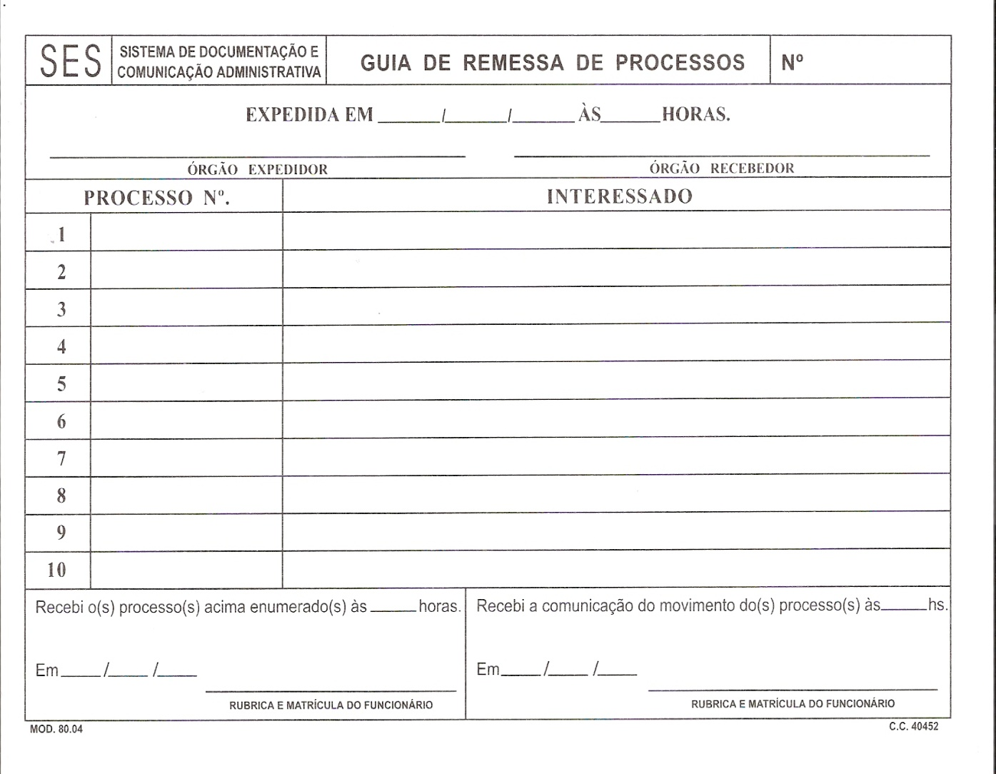

08/08/2017


0
MERIELE M. DE AMORIM ALCANTARA























08/08/2017


0
MERIELE M. DE AMORIM ALCANTARA






















Plan1
DESPACHO

Folha Nº:_______________________
Processo Nº:____________________
Matrícula:______________________
Rubrica:__________________________

Do: NUCAFF/GP/CGSG

Assunto: LICENÇA PRÊMIO

Para: ______________________________________________/ HRG

Encaminhamos o presente para conhecimento e ciência do (a) servidor (a) em tela, quando às publicações da Licença Prêmio, com posterior envio ao PROTOCOLO/HRG, para fins de arquivamento.

Informamos que a Licença Prêmio, então requerida, foi publicada no DODF nº _________ datado em ______/_______ /_________ na página ______ .
Ressaltamos que, para usufruto das referidas Licenças, é necessário que seja solicitada a fixação neste Núcleo com prazo de 60 dias de antecedência.

Em _____ de __________________________de 2016

Erileide Rodrigues dos Santos
Chefe do NUCAFF/GP/CGSG
Mat.: 192.457-5

Ciente em ____/____/________
_________________________________
Assinatura e Matrícula

